Sheet1
Parallel Plate Capacitor

Table 1
Voltage
1 V | x(cm) | y(cm)
 | 8 | 4
 | 1 | 3
 | 14 | 3.5
 | 16 | 3
 | 12 | 3.5

2 V | x(cm) | y(cm)
 | 0.5 | 4
 | 4.5 | 4.5
 | 14 | 4

4 V | x(cm) | y(cm)
 | 7.5 | 6.5
 | 13 | 6
 | 15 | 6

6 V | x(cm) | y(cm)
 | 8 | 8
 | 2 | 8.5
 | 15.5 | 8.5

7 V | x(cm) | y(cm)
 | 8 | 9
 | 0.5 | 10.5
 | 15.5 | 9.5

Graph 1
equipotential lines(pARALLEL pLATE CAPACITOR)
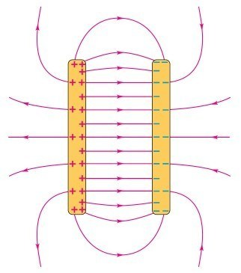

Two Lines of Opposite Charge
Table 2

Voltage | x(cm) | y(cm)
3 V | 1.5 | 1
 | 3.5 | 2
 | 5.5 | 3
 | 8 | 3
 | 14 | 2
 | 2 | 2
 | x(cm) | y(cm)
4 V | 1 | 3
 | 3 | 3.5
 | 7 | 4.5
 | 12 | 4.5
 | 15 | 4
 | x(cm) | y(cm)
5 V | 8 | 5.5
 | 2.8 | 4.8
 | 0 | 5
 | 8 | 6
 | 13 | 6
 | x(cm) | y(cm)
6 V | 3 | 6
 | 8 | 6.5
 | 16 | 7.5
 | 11 | 6.5
 | x(cm) | y(cm)
8 V | 3 | 9
 | 8 | 8
 | 14 | 10
 | 11 | 8.8
 | 5 | 8.5

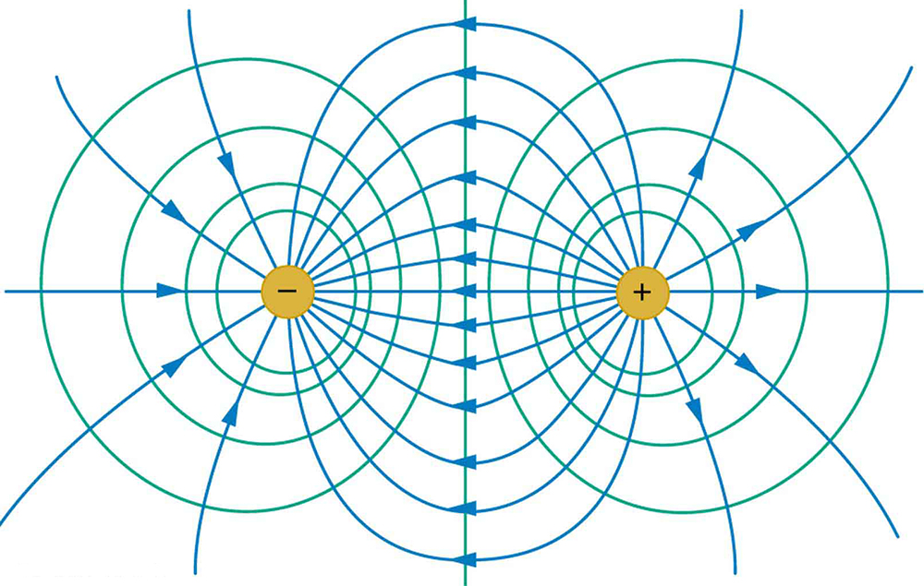
Graph 2
Equipotential Lines(Two Lines of Opposite Charge)

